3ER TRIM 17
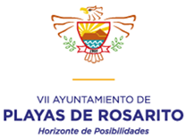

H. AYUNTAMIENTO DE PLAYAS DE ROSARITO, B.C.

APLICACIÓN DE APORTACIONES PARA EL FORTALECIMIENTO DE LOS MUNICIPIOS
( FORTAMUN ) *

CUARTO TRIMESTRE DE 2017

DESTINO DE LAS APORTACIONES | MONTO PAGADO
DEUDA PUBLICA (INTERESES) | $19,355,723
SEGURIDAD PUBLICA (SALARIOS Y PRESTACIONES) | $38,027,873

TOTAL | $57,383,596

* Norma para establecer la estructura de informacion del formato de aplicación de recursos del Fondo de aportaciones para el fortalecimiento de los municipios y de las demarcaciones territoriales del Distrito Federal (FORTAMUN). Publicada en el Diario oficial de la Federacion el dia 4 de abril de 2013, tercera seccion.

